Hoja1
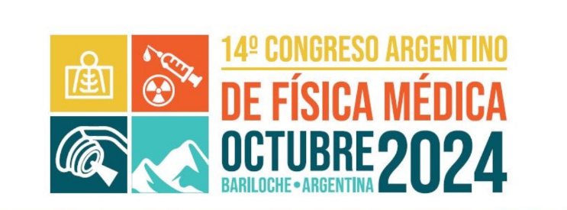 |  | Viernes 4 | 10:40 – 11:10 Bloque 5: Radioterapia Evaluadores: Marcelo Godin y Joaquin de Brida

ID | Título Trabajo | Nombre Autores y Coautores | Instituciones | Presentador
166 | VALIDACIÓN DE SONDAS DE DOSIMETRÍA IN VIVO PARA TRATAMIENTOS DE BRAQUITERAPIA DE ALTA TASA | Sofía G. Sabadías, Joseph S. Primo y Maximiliano A. Gallo | Centro Privado de Radioterapia Rio Cuarto | Sofia Georgina Sabadias
56 | Control de calidad para tratamientos VMAT de mama con cálculo independiente 3D en software RadCalc | Rosa Petit, Oscar Apaza, Carlos Bohorquez, Lucy Wolfsberger, Rogelio Diaz, Maria Jose Almada, Daniel Venencia | Instituto Zunino - Fundación Marie Curie, Córdoba, Argentina LAP, Boynton Beach, Florida, USA | Rosa Angelica Petit Sevilla
84 | Evaluación dosimétrica mediante un método simplificado basado en un regresor de aprendizaje automático para optimizar los márgenes de PTV para metástasis múltiples de un sólo isocentro | José Alejandro Rojas-López, Miguel Ángel Chesta, Francisco Tamarit Néstor Daniel Vacca Campos, Mariana Hernández Bojórquez y Daniel Venencia | Facultad de Astronomía, Matemática, Física y Computación, Universidad Nacional de Córdoba, Córdoba, Argentina Hospital Almater, Mexicali, México Instituto de Física Enrique Gaviola, Universidad Nacional de Córdoba, Córdoba, Argentina Fundación Valle del Lili, Cali, Colombia American British Cowdray Medical Center, Ciudad de México, México Instituto Zunino, Córdoba, Argentina | José Alejandro Rojas López
118 | RESULTADOS DE PLAN CHECK CON CODIGO PREDICTIVO BASADO EN AAPM TG-275 EN CENTRO ACREDITADO-AUDITADO | Sergio Patricio Bustos Carpio | Centro Oncologico del Norte, Antofagasta, Chile. | Sergio Bustos Carpio
143 | COMPARACIÓN ENTRE CONTORNEO DE ESTRUCTURAS 3D MEDIANTE SOFTWARE IBD CONTOUR PRETÉGÉAI Y PROFESIONAL MÉDICO | Itatí Lezcano, Gonzalo Aranguiz, Cintia Bertoncini, Federico Bregains | Centro de Medicina Nuclear y Molecular Entre Ríos | Itatí Lezcano
128 | MANEJO DE DOSIS VERTEBRAL EN TRATAMIENTOS RADIANTES DE PACIENTES PEDIÁTRICOS CON NEUROBLASTOMA | David A. Asaf, Facundo L. Villavicencio, Natalia A. Scapellato, Silvia L. Adamo | Todos los autores pertenecen al Hospital de Pediatría S.A.M.I.C. “Prof. Dr. Juan P. Garrahan” | David Asaf
130 | VERIFICACION DE PLANIFICACIONES DE TRATAMIENTOS PEDIATRICOS EN RADIOTERAPIA EN FANTOMA CIRS® | David A. Asaf, Natalia A. Scapellato, Silvia L. Adamo | Hospital de Pediatría S.A.M.I.C. “Prof. Dr. Juan P. Garrahan" | David Asaf
127 | IRRADIACIÓN DE HOLOCRÁNEO CON PROTECCIÓN DE HIPOCAMPO MEDIANTE TÉCNICA VMAT EN PACIENTES PEDIÁTRICOS CON LEUCEMIA LINFOBLASTICA AGUDA | Facundo L. Villavicencio, Natalia A. Scapellato, Silvia L. Adamo, Natalia Pinto | Todos los autores pertenecen al Hospital de Pediatría S.A.M.I.C. “Prof. Dr. Juan P. Garrahan” | Facundo Villavicencio
86 | ESTUDIO DE PROCESOS INELÁSTICOS Y CÁLCULO DE TRANSFERENCIA LINEAL DE ENERGÍA DE PROTONES EN ADN | Camila Strubbia Mangiarelli, Verónica B. Tessaro y Mariel E. Galassi | Grupo de Física Biomédica, Instituto de Física Rosario (UNR-CONICET), Rosario, Argentina Facultad de Ciencias Exactas, Ingeniería y Agrimensura, Universidad Nacional de Rosario, Rosario, Argentina Institut de Physique des 2 Infinis de Lyon (IP2I), CNRS/IN2P3, Université Lyon 1, Villeurbanne, Francia | Mariel Elisa Galassi

